Cover
Interview Process Management (IPM) |  |  |  | Module/Sub System |  |  |  |  |  | Created PIC | Created Date | Approved Date
 |  |  |  | Quản lý thông tin người quản lý ứng viên |  |  |  |  |  | TienTD1 | 24-Apr-2017

1. Module/Sub System overview

 | Cung cấp các chức năng nhằm quản lý các thông tin của một người quản lý ứng viên (IA) . Module cung
 | cấp các chức năng khác như Tìm kiếm và Sắp xếp giúp User nhanh chóng tìm được thông tin IA cần thiết.
 | Module còn hỗ trợ chuyển quyền quản lý ứng viên cho một IA có thể nhận thêm các ứng viên khác

2. Definitions, Acronyms, and Abbreviations

 |  | No | Abbreviation |  |  | Description
 |  | 1 | IA |  |  | Interview Admin

3. Activity diagram

 |  |  | Chuyển giao ứng viên

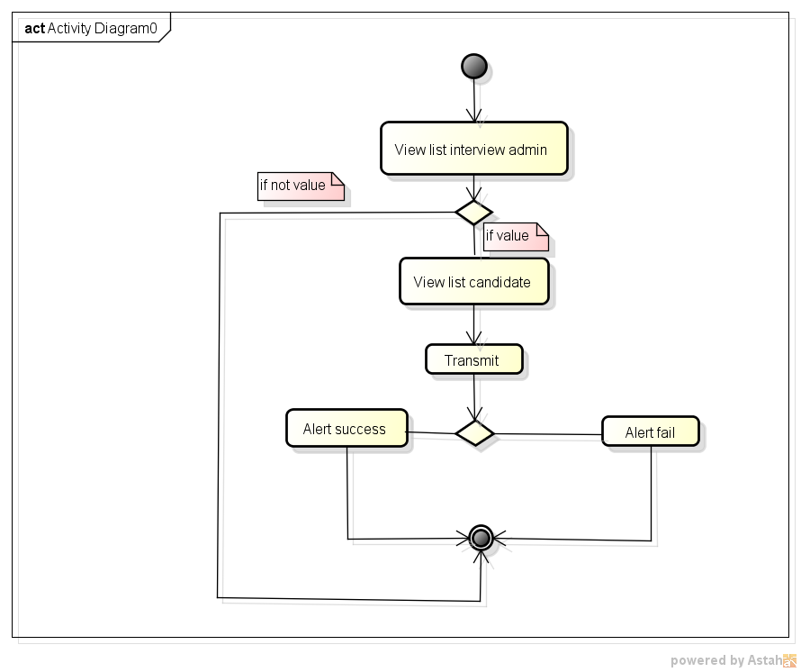

4. UC diagram

 | No | UseCase ID |  |  | Use Case Name |  | Description
 | 1 | UC_PRJ_001 |  |  | ViewListInterviewAdmin |  | Xem danh sách thông tin của các IA hiện có
 | 4 | UC_PRJ_002 |  |  | ViewListCandidateOfInterviewAdmin |  | Xem danh sách ứng viên interview admin quản lý
 | 5 | UC_PRJ_003 |  |  | TransmitCandidate |  | Chuyển giao ứng viên sang một interview admin khác

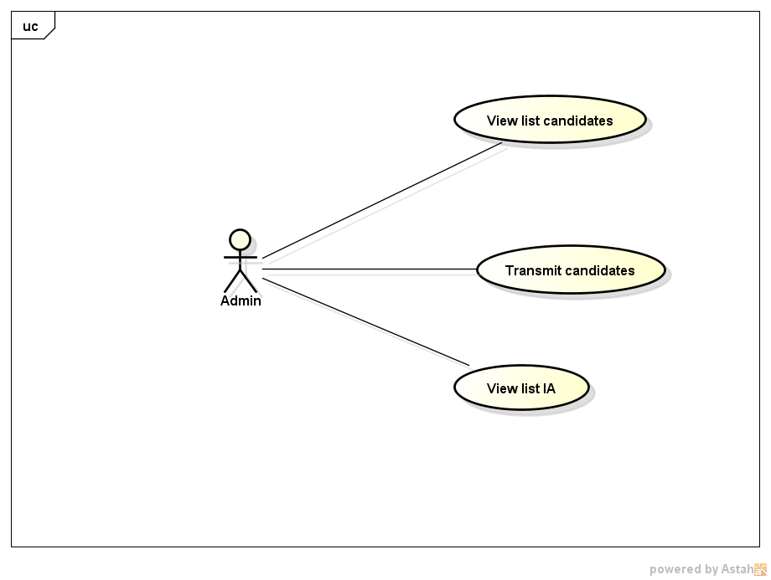

 |  |  |  |  |  |  |  | nSecurity matrix

 |  |  |  |  |  |  |  |  | UC |  | Admin
 |  |  |  |  |  |  |  |  | ViewListInterviewAdmin |  | x
 |  |  |  |  |  |  |  |  | ViewListCandidateOfInterviewAdmin |  | x
 |  |  |  |  |  |  |  |  | TransmitCandidate |  | x

Xem danh sách IA
Interview Process Management (IPM) |  |  |  |  |  | Process |  |  | Use Case ID |  |  | Use case name |  |  | Created PIC | Created Date | Approved Date
 |  |  |  |  |  | Use case design |  |  | UC_PRJ_001 |  |  | ViewListInterviewAdmin |  |  | TienTD1 | 24-Apr-2017

0.Description

 |  | Mô tả chức năng hiển thị danh sách các IA hiện có trong hệ thống

1. Pre-Condition

 | Actor: |  | User được phân quyền quản lý ( Admin )

 | Điều kiện: User đã login vào hệ thống dưới quyền Admin

2. Trigger

 |  | 2.1 |  | User nhấp 'manage interview admin' trong Home Screen hoặc nhấp 'Search' sau khi điền thông tin cần tìm trong IA Management Screen

3. Basic flow

 |  | 3.1 |  | Hệ thống hiển thị danh sách IA, mỗi IA bao gồm các thông tin sau:
 |  |  |  | - Thông tin cá nhân IA: Họ Tên, Account
 |  |  |  | (Alternative flow: Không có IA nào)

 |  |  |  | 3.1.1 Hệ thống sắp xếp danh sách theo Sort:
 |  |  |  |  | - Thứ tự : Giảm dần, Tăng dần ( Mặc định: Tăng dần )
 |  |  |  |  | - Mục : Họ Tên, Account ( Mặc định : Họ tên )

 |  |  |  | 3.1.2 Hệ thống Search
 |  |  |  |  | - Tìm kiếm các IA có Họ Tên, Account có chứa thông tin điền vào trong ô Search
 |  |  |  |  | (Alternative flow: Không có kết quả search IA nào)

4. Alternative flow

 |  | 4.1 |  | Không có IA nào:
 |  |  |  | Nếu không có IA nào thì hiển thị message "Have not interview admin"
 |  | 4.2 |  | Không có kết quả search IA nào:
 |  |  |  | Nếu không có kết quả search IA nào thì hiển thị message "No result found"
 |  | 4.3 |  | Không truy cập được database
 |  |  |  | Thông báo lỗi không truy cập database

5. Business rule

 | Danh sách IA
 |  | Nếu IA không quản lý ứng viên nào thì Số ứng viên là 0
 |  | Phần tiêu đề có nền xám.

 | Phân quyền xem IA
 |  | Admin: Có thể thấy tất cả User đăng kí IA hiện đang có mặt trong chi nhánh

 | Sắp xếp mặc định
 |  | Thứ tự: Tăng dần
 |  | Mục: Họ Tên

 | Tìm kiếm
 |  | Thông tin hiển thị trong bảng tự thay đổi mỗi khi có thay đổi trên khung tìm kiếm để thỏa mãn điều kiện tìm kiếm

Appendix

 | Mock screen

 |  |  |  |  |  |  | View |  | 10 | items |  |  | Search

View candidate
 |  |  |  |  |  |  | No | Account |  |  | Name |  |  | Action
 |  |  |  |  |  |  | 1 | TienTD1 |  |  | Trịnh Đình Tiến

View candidate
 |  |  |  |  |  |  | 2 | TienTD2 |  |  | Trịnh Đình Tiến

View candidate
 |  |  |  |  |  |  | 3 | TienTD3 |  |  | Trịnh Đình Tiến

View candidate
 |  |  |  |  |  |  | 4 | TienTD4 |  |  | Trịnh Đình Tiến

View candidate
 |  |  |  |  |  |  | 5 | TienTD5 |  |  | Trịnh Đình Tiến

Danh sách ứng viên IA quản lý
Interview Process Management (IPM) |  |  |  |  | Process | Use Case ID |  | Use case name |  |  | Created PIC | Created Date |  | Approved Date
 |  |  |  |  | Use case design | UC_PRJ_002 |  | ViewListCandidateOfInterviewAdmin |  |  | TienTD1 | 24-Apr-2017

0.Description

 |  | Mô tả chức năng hiển thị danh sách mà IA đó quản lý

1. Pre-Condition

 | Actor: |  | User được phân quyền quản lý ( Admin )

 | Điều kiện: User đã login vào hệ thống dưới quyền Admin

2. Trigger

 |  | 2.1 |  | Để hiển thị danh sách ứng viên IA quản lý, user click [View candidate] button trong mục Action của danh sách IA trên màn hình IA Management

3. Basic flow

 |  | 3.1 |  | Hệ thống hiển thị màn hình danh sách ứng viên IA quản lý

4. Alternative flow

5. Business rule

 | Phân quyền chuyển giao IA
 |  | Admin: Có thể thấy tất cả User đăng kí IA hiện đang có mặt trong chi nhánh

Appendix

 | Mock screen

 |  | View list candidate

Change
 |  | Interview admin: BaoTC
 |  | No | Name |  |  | Birth date | Email |  | Phone | University | Position |  | Change IA
 |  | 1 | Trịnh Đình Tiến |  |  | 1994-11-02 | tientd.9x@gmail.com |  | 978055271 | UIT | Fresher .NET
Change
 |  | 2 | Trịnh Đình Tiến |  |  | 1994-11-03 | tientd.9x@gmail.com |  | 978055272 | UIT | Fresher .NET
Change
 |  | 3 | Trịnh Đình Tiến |  |  | 1994-11-04 | tientd.9x@gmail.com |  | 978055273 | UIT | Fresher .NET
Change
 |  | 4 | Trịnh Đình Tiến |  |  | 1994-11-05 | tientd.9x@gmail.com |  | 978055274 | UIT | Fresher .NET

